Накладная-№3
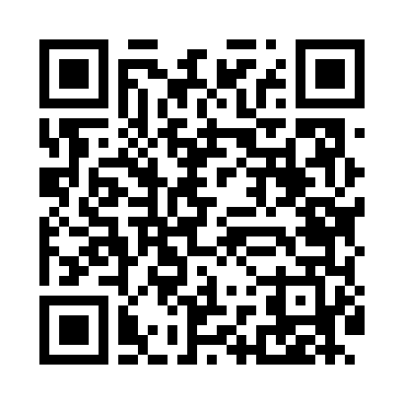
Номер товарно-транспортной накладной: |  |  | Торговый представитель: Амриев Абдусаттор Гайрат угли
Поставщик: Toshkent falcon fly 2 |  |  | Телефон торгового представителя: +998972637776
Дата отгрузки: 07.11.2025 |  |  | Контрагент: """" Klient
Дата консигнации: |  |  | Адрес:
Доставщик: |  |  | Телефон:
Телефон доставщика:
Время заказа: 07.11.2025 15:04:53
№ | Штрих-код | Название товаров (работ,услуг) | Количество | Количество в кейсе | Цена | Сумма
 |  |  | 106 |  |  | 191.6
1 | 6988011013889 | Бамбукли ликоб 40x30x1.5 см DB-13-88 | 6 | 6 шт. | 4.10 | 24.60
2 | 6988011013865 | Бамбукли ликоб 30x20x1.5 см DB-13-86 | 10 | 10 шт. | 2.20 | 22
3 | 6988011013872 | Бамбукли ликоб 36x24x1.5 см DB-13-87 | 10 | 10 шт. | 3.20 | 32
4 | 6988011013810 | Бамбукли ликоб 45x15x1.5 см DB-13-81 | 6 | 6 шт. | 2.50 | 15
5 | 6988011013827 | Бамбукли ликоб 55x15x1.5 см DB-13-82 | 6 | 6 шт. | 3 | 18
6 | 6988011013902 | Бамбукли ликоб 36x24x1.5 см DB-13-90 | 6 | 6 шт. | 3 | 18
7 | 6988011013919 | Бамбукли ликоб 40x30x1.5 см DB-13-91 | 6 | 6 шт. | 4 | 24
8 | 6920240023703 | Коврики сервировочные пластмассовая 18*18CM X P-23-70 | 50 | 50 шт. | 0.40 | 20
9 | 6988011013728 | Бамбукли ликоб 49x18x1.5 см DB-13-72 | 6 | 6 шт. | 3 | 18
Итого: 191.6$|->UZS: 2,395,000.00

